Chi tiết địa chất
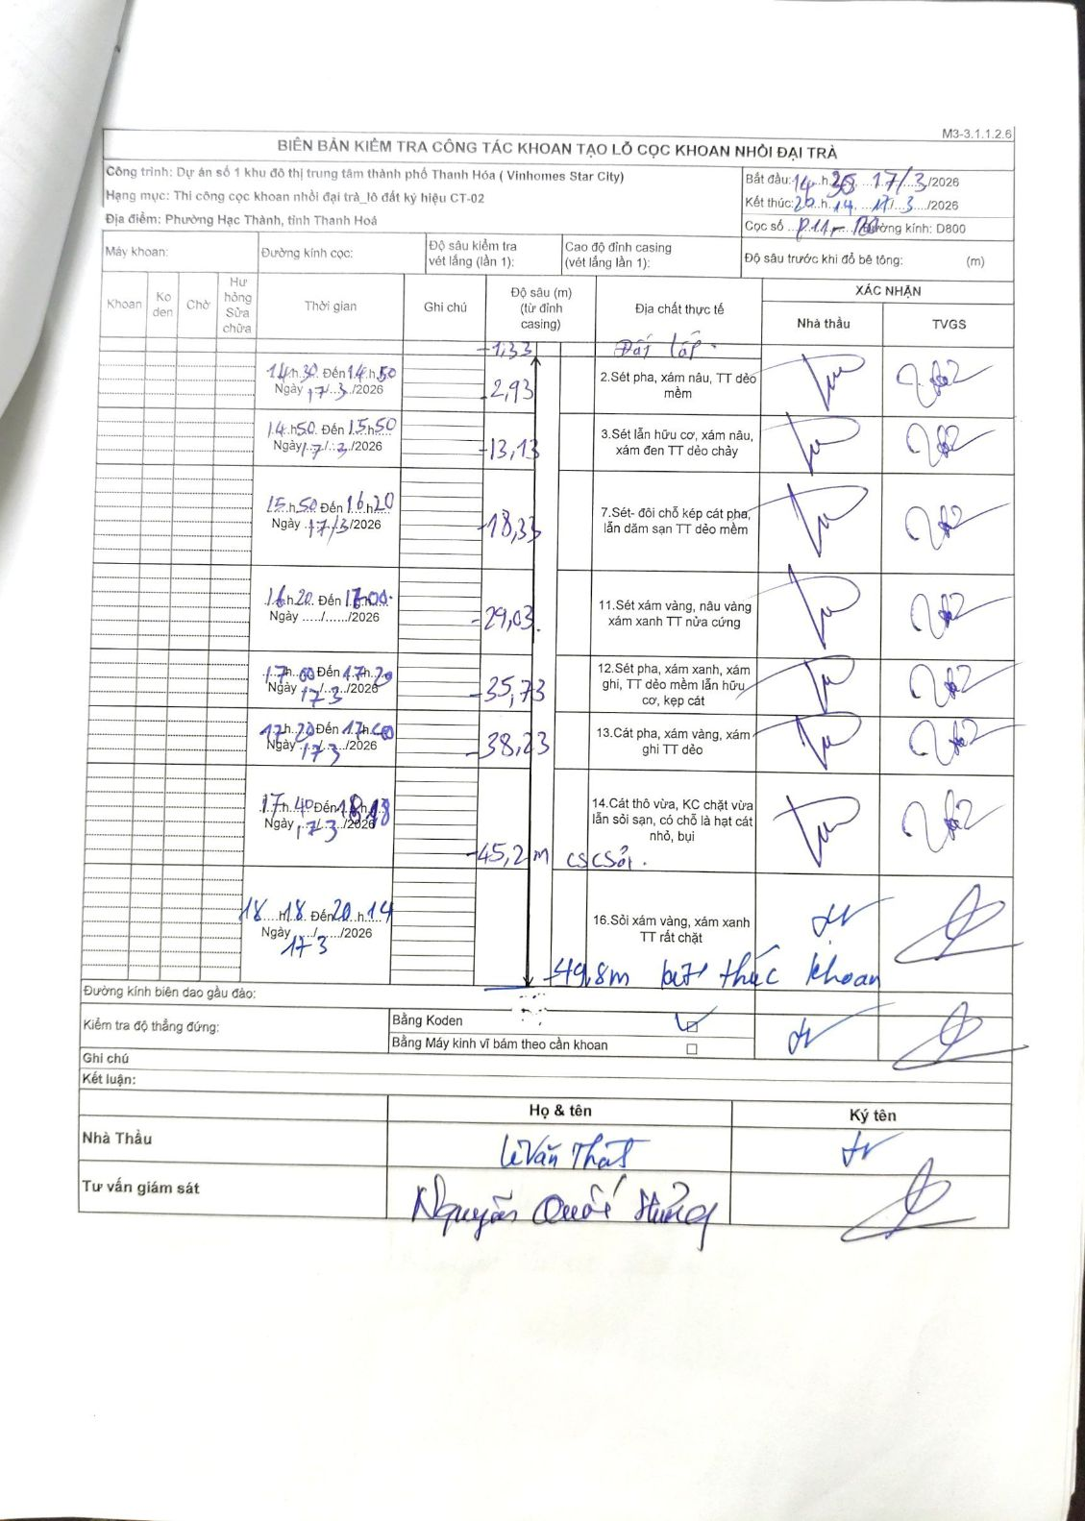
Dự án | Dự án số 1 khu đô thị trung tâm thành phố Thanh Hóa (Vinhomes Star City)
Hạng mục | Thi công cọc khoan nhồi đại trà_lô đất ký hiệu CT-02
Tên bộ phận | Phường Hạc Thành, tỉnh Thanh Hoá
Số hiệu cọc | P11-120
Biên bản số | M3-3.1.1.2.6
Đường kính | D800
Bắt đầu thi công | 14:30 17/03/2026
Kết thúc thi công | 20:14 17/03/2026

Địa chất TT | Đường kính | Mô tả lớp thiết kế | Từ (h) | Đến (h) | Cao độ từ | Cao độ đến | T.Gian (h) | Dài (m) | V (m/h) | Ghi chú
1 | D800 | Sét pha, xám nâu, TT dẻo mềm | 14:30 17/03/2026 | 14:50 17/03/2026 | -1.33 | -2.93 | 0.33 | 1.6 | 4.8
2 | D800 | Sét lẫn hữu cơ, xám nâu, xám đen TT dẻo chảy | 14:50 17/03/2026 | 15:50 17/03/2026 | -2.93 | -13.13 | 1 | 10.2 | 10.2
3 | D800 | Sét- đôi chỗ kẹp cát pha, lẫn dăm sạn TT dẻo mềm | 15:50 17/03/2026 | 16:20 17/03/2026 | -13.13 | -18.33 | 0.5 | 5.2 | 10.4
4 | D800 | Sét xám vàng, nâu vàng xám xanh TT nửa cứng | 16:20 17/03/2026 | 17:00 17/03/2026 | -18.33 | -29.03 | 0.67 | 10.7 | 16.05
5 | D800 | Sét pha, xám xanh, xám ghi, TT dẻo mềm lẫn hữu cơ, kẹp cát | 17:00 17/03/2026 | 17:20 17/03/2026 | -29.03 | -35.73 | 0.33 | 6.7 | 20.1
6 | D800 | Cát pha, xám vàng, xám ghi TT dẻo | 17:20 17/03/2026 | 17:40 17/03/2026 | -35.73 | -38.23 | 0.33 | 2.5 | 7.5
7 | D800 | Cát thô vừa, KC chặt vừa lẫn sỏi sạn, có chỗ là hạt cát nhỏ, bụi | 17:40 17/03/2026 | 18:18 17/03/2026 | -38.23 | -45.2 | 0.63 | 6.97 | 11.01 | 45,2m cs/sỏi.
8 | D800 | Sỏi xám vàng, xám xanh TT rất chặt | 18:18 17/03/2026 | 20:14 17/03/2026 | -45.2 | -49.8 | 1.93 | 4.6 | 2.38 | Kết thúc khoan

ẢNH BIÊN BẢN GỐC

